スクリーニング
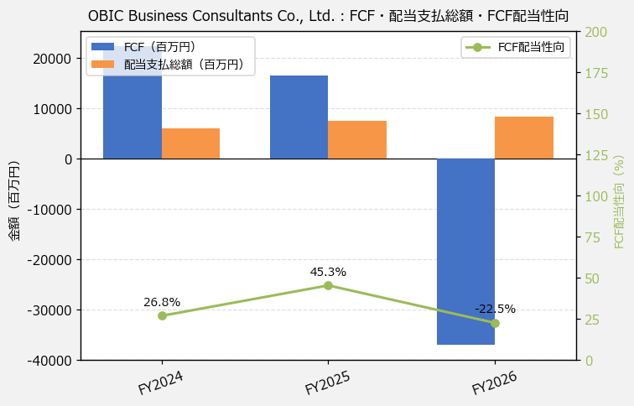
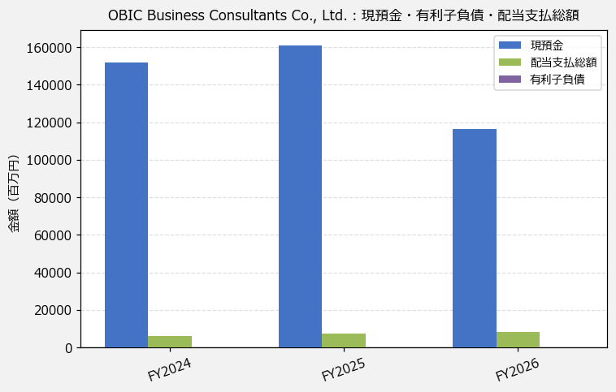
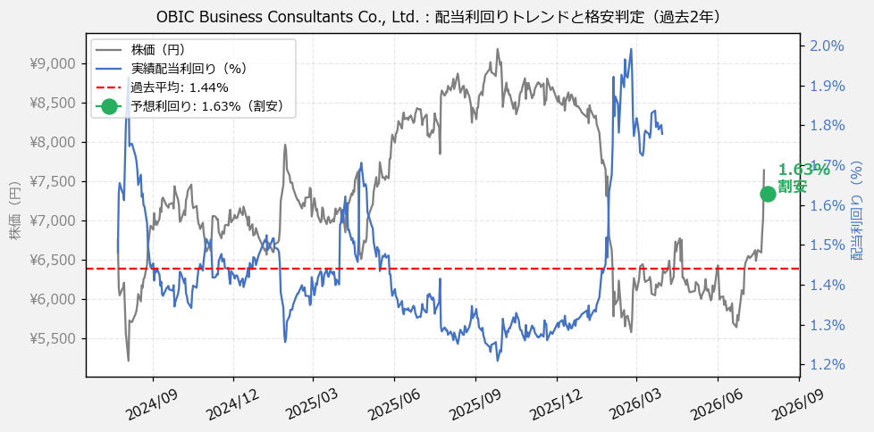
OBIC Business Consultants Co., Ltd.（4733） 財務スクリーニング 2026/07/27

現在株価（円） | ¥7,987
予想DPS（円） | ¥130
予想配当利回り | 1.63%

指標 | FY2024 | FY2025 | FY2026 | CAGR（3年）
EPS（円） | 184.12 | 215.27 | 241.20 | +14.5%
DPS実績（円） | 80.00 | 100.00 | 111.00 | +17.8%
EPS配当性向[%] | 43.4 | 46.5 | 46.0 | —
FCF（百万円） | 22,409.5 | 16,597.8 | -37,051.7 | —
FCF配当性向[%] | 26.8 | 45.3 | -22.5 | —
有利子負債（百万円） | — | — | — | —
現預金（百万円） | 151,591.0 | 161,047.0 | 116,252.0 | -12.4%
ネットキャッシュ（百万円） | — | — | — | —
グロス配当余裕[年] | 25.2 | 21.4 | 13.9 | —
ネット配当余裕[年] | — | — | — | —

【短信入力】
現預金（百万円） | 151,591.0 | 161,047.0 | 116,252.0
配当支払総額（百万円） | 6,013.0 | 7,517.0 | 8,344.0

